개요
K-건설맵 | k-conmap.com 건설 서식 |  |  |  |  | ← 이 1행을 지우고 쓰셔도 됩니다

목 차

 | 1. 공 사 개 요
 | 2. 공 법 개 요
 | 3. 시 공 계 획
 | 4. 장비 및 장치 투입계획
 | 5. 인부 투입계획
 | 6. 자재 투입계획
 | 7. 품질관리계획
 | 8. 안전관리계획

1. 공 사 개 요

공 사 명
시 공 사
공 사 기 간 |  |  |  | ~
공 사 위 치
공 사 내 용
공 종 | 품 명 |  | 규 격 |  | 수량(공) · 면적 |  | 주입길이 (m / 공) |  | 비 고

총 주입길이 (Σ 수량 × 주입길이)

2. 공 법 개 요

절삭암 회전관입 주입교반 공법은 토출구가 달린 스크류형 절삭암으로 단단한 토사층을 회전하며 절삭하는 동시에 경화재를 주입 · 교반하여, 흙 입자와 경화재가 긴밀하게 섞인 고결체를 만들어 연약지반을 개량하는 주입공법이다. 확대 대상 지반의 분담비율에 따라 바깥쪽 토출면적을 크게 구성한 토출구로 단단한 토사층에 정확한 규격의 선단 확대부를 만든다.
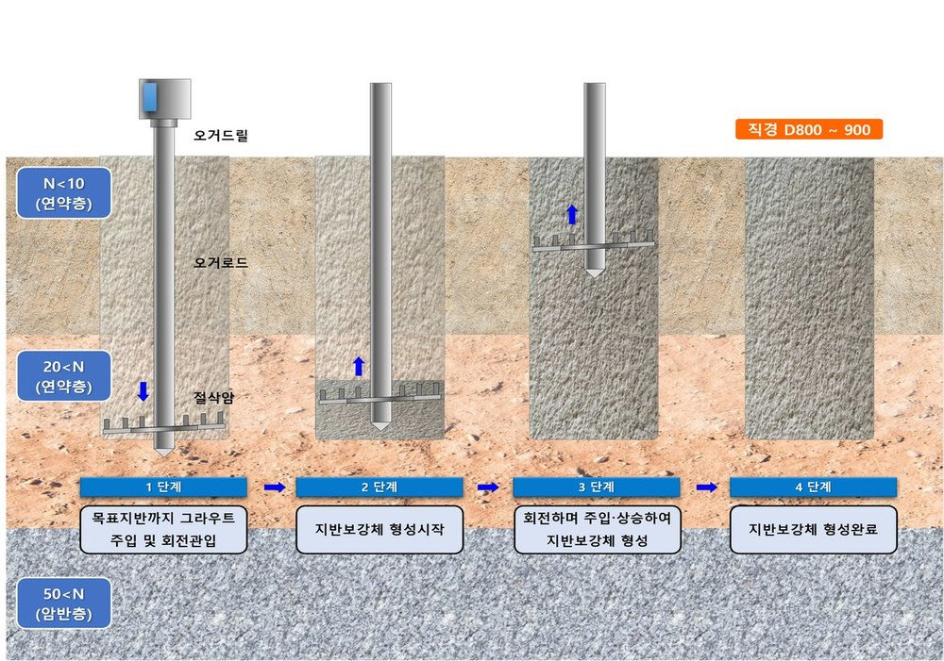

[ 시공 순서도 — 1단계 관입 · 주입 → 2단계 보강체 형성 시작 → 3단계 회전 상승 · 형성 → 4단계 형성 완료 ]
(보강체 시공 사진을 붙이는 곳)

1) 배합비 (1㎥ 당)
구 분 |  |  | 사 용 량 (kg) |  |  |  | 비 고
고 화 재 |  |  | 760
물 |  |  | 760
합 계 |  |  |  |  |  |  | 부피 1,000 ℓ
주입재 비중
2) 그라우트 토출압력 및 토출량
구 분 |  | 항 목 |  | 단 위 |  | 토 출 량 |  | 비 고
고화재 그라우팅 |  | 압 력 |  | kgf / ㎠ |  | 20 ~ 40 |  | 고화재 설계량 :
 |  | 토출량 |  | ℓ / 분 |  | 80 ~ 120
고화재 설계량 (kg / m, Φ800 기준) — 자재 소요량 계산에 씀 |  |  |  |  |  |  |  | 105 kg/m

노란 칸 = 기준값(원본 계획서 값 · 현장에 맞게 고쳐 씀). 하늘색 칸 = 자동(공사명 · 공사기간 일수 · 총 주입길이 · 배합 합계 · 비중).

관리계획
K-건설맵 | k-conmap.com 건설 서식 |  |  |  | ← 이 1행을 지우고 쓰셔도 됩니다

7. 품질관리계획

공사에 적용되는 품질 요구 조건을 충족하기 위해 시공 품질관리를 철저히 한다.
1) 품질관리 계획
(1) | 공마다 장비의 거치 상태 · 수직도 및 중심 간격(C.T.C)을 확인한다.
(2) | 주입 때 주입 심도를 확인하면서 설계 당시의 지반과 같은지 확인한다.
(3) | 주입재 교반 때 흙과 교반된 상태를 확인하며 최적의 배합비가 되도록 조절한다.
(4) | 회전관입 장비와 고압펌프 플랜트가 긴밀히 연락하여 인발 속도 · 회전수에 따라 분사압력과 고화재 주입량 등을 철저히 관리한다.
(5) | 토출 절삭암의 토출구가 막히지 않도록 관찰하고 유지보수한다.
이 현장의 공법은 <그림1> 과 같이 분담비율에 따라 바깥쪽 토출면적을 크게 구성한 토출 절삭암을 쓰고, 주입재 비중이 1.40 이상임을 확인하며 정확한 규격과 고른 품질이 되도록 확인하며 주입 · 시공한다.

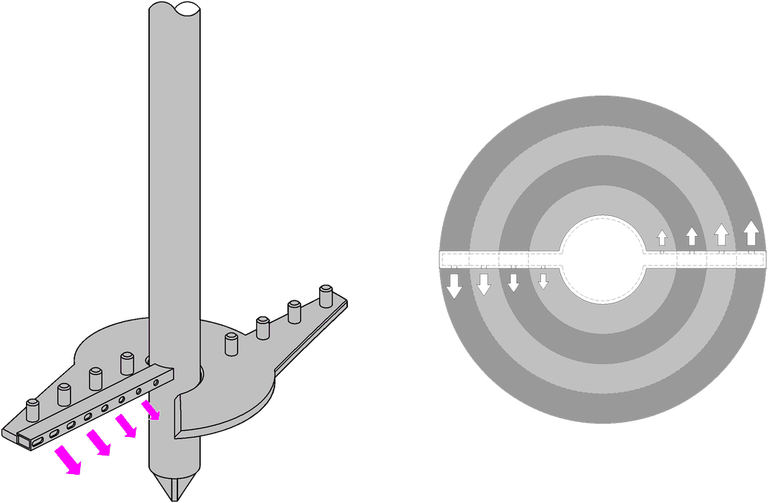

<그림1> 토출 절삭암

8. 안전관리계획

안전에 관련한 제반 법규 등에 따라 재해 발생을 막고 공사를 안전하게 수행하는 것을 목적으로 한다.
1) 안전시공 관리 체계도
 |  |  | 안전 조회
▼
 |  |  | 작업 중 지도 · 감독 |  | ◀ 작업 중 안전점검
▼
 |  |  | 작업 종료 전 정리정돈
▼
 |  |  | 작업 종료 후 정리정돈
2) 안전조회 및 현장관리 — 작업 시작 전 5 ~ 10분 정도 다음 내용을 골라 전달하고, 작업 중에도 현장을 점검한다.
구 분 |  | 안 전 관 리 계 획
안전 조회 |  | ◦ 관리자는 그날 주요 작업 내용을 알리고, 작업 때 위험 요소 및 장소를 전달한다. ◦ 재해 사례(자사 · 타사 · 같은 공종의 재해 사례 등)를 전달한다. ◦ 안전 훈시 또는 안전교육을 한다. ◦ 복장 · 보호구 · 신체 및 건강 상태 확인, 출석 등의 점호 및 점검을 한다.
현장 관리 |  | ◦ 작업 장소는 안전한 작업이 되도록 충분한 공간을 확보하고 장애물이 없게 한다. ◦ 현장 안의 모든 자재는 깨끗이 정리정돈하여 작업환경을 만든다. ◦ 관리자는 작업장을 수시로 점검하여 이상 유무를 확인하고 미리 조치한다. ◦ 관리자는 안전보호구 착용 지도 및 안전교육으로 안전 의식을 높인다. ◦ 관리자는 작업자가 안전 수칙을 지키지 않으면 퇴장 조치한다.

<그림1> · 시공 순서도는 원본 계획서의 설명 그림입니다.

